Problema 2
Línea 1 | Línea 2
1535.4 | 1864.7 | a) ¿se está cumpliendo con la vida promedio? |  |  |  | b) ¿Las líneas de producción con la proporción de focos menor al 1%? |  |  |  | b) ¿Existe diferencias significativas en los resultados obtenidos en ambas líneas de producción? ¿qué recomendaciones haría?
1534.62 | 1259 | Datos relevantes: |  |  |  | Datos relevantes: |  |  |  | Datos relevantes:
1556.35 | 1359.1 | bar x: | 1543.9004 | µ: | 1500 | p_bar: | 0.22 |  |  |  | µ1 | µ2
1514.41 | 1510 | s_0: | 219.77133207 |  |  | p_0: | 0.01 | éxitos: | 22 | µ: | 1538.8688 | 1548.932
1529.27 | 1306 | n: | 100 |  |  | n: | 100 |  |  | DE: | 17.532996954 | 311.81004843
1509.89 | 1485.3 | Establecer parámetro de interes: |  |  | µ | Establecer parámetro de interes: |  |  | p | n: | 50 | 50
1538.25 | 1568.7 |  |  |  |  |  |  |  |  | Establecer parámetro de interes: |  |  | µ1-µ2
1524.82 | 1932.8
1525.89 | 1638.3 | Plantear hipótesis: |  |  |  | Plantear hipótesis: |  |  |  | Plantear hipótesis:
1533.24 | 1582.5
1569.46 | 1346.1 | H_0: | µ <= 1500 |  |  | H_0: | p <= 0.01 |  |  | H_0: | µ1 == µ2
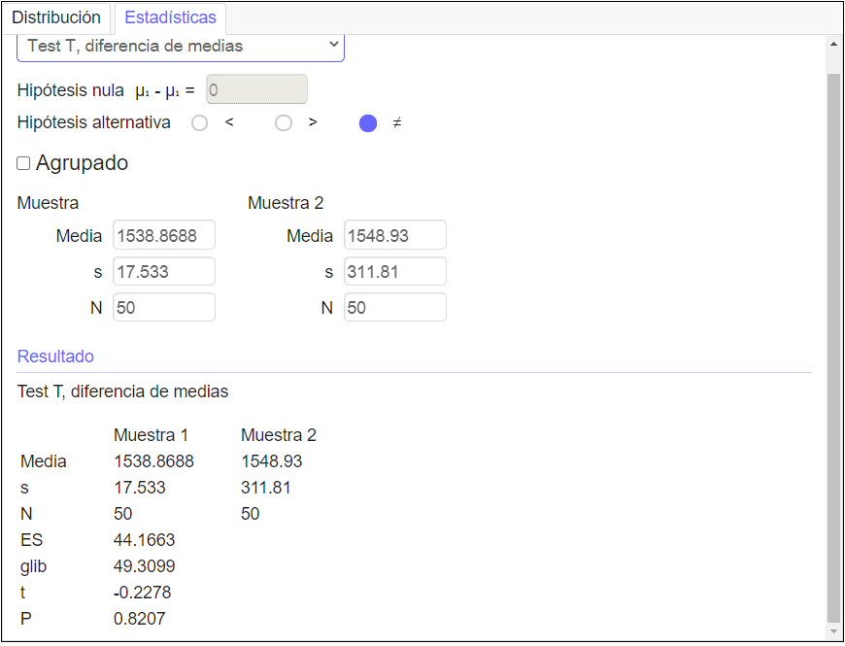
1529.7 | 1151.1 | H_a: | µ > 1500 |  |  | H_a: | p > 0.01 |  |  | H_a: | µ1 != µ2
1541.92 | 1730.8
1547.07 | 1553.8
1568.63 | 1320.9 | Establecer significancia: |  | 0.05 |  | Establecer significancia: |  | 0.05 |  | Establecer significancia: |  | 0.05
1539.61 | 1420.8
1533.78 | 1402.4 | Estadístico de prueba: |  |  |  | Estadístico de prueba: |  |  |  | Estadístico de prueba:
1499.04 | 1598.7 |  |  |  |  |  |  |  |  | x_1: | 1538.8688
1554.68 | 1541.4 | t | 1.997548979 |  |  | z | 21.10579412 |  |  | x_2: | 1548.932
1527.98 | 1564.8 | valor-p: | 0.02425 |  |  |  |  |  |  | D_0: | 0.00000
1538.88 | 1001.4 | gl: | 99 |  |  | z_crít: | 0.095 |  |  | s_1^2: | 307.4059822
1532.07 | 2318 |  |  |  |  |  |  |  |  | s_2^2: | 97225.506302
1520.64 | 1817.2 | t_crít: | 1.66 |  |  | z_crít: | 1.644853627 |  |  | t: | -0.22784815182
1530.38 | 1899.5 |  |  |  |  | valor-p: | 1 |  |  | gl: | 49.309851666 | => | 50
1509.58 | 757.1 | Rechazar H0 si: t >= t_crít entonces => RECHAZAR |  |  | RECHAZAR |  |  |  |  | t_crít(apha/2): | 2.009 | -2.009
1548.63 | 1690.1 |  |  |  |  | Rechazar H0 si: z >= z_crít entonces => RECHAZAR |  |  | RECHAZAR | Rechazar si t <= -t_crit ó t >= t_crit |  |  | NO RECHAZAR | Cola izquierda
1532.43 | 1761.7 |  |  |  |  | Rechazar H0 si: valor-p >= alpha entonces => RECHAZAR |  |  | RECHAZAR |  |  |  | NO RECHAZAR | Cola derecha
1573.62 | 2216.6 | Conclusiones: |  |  |  | Conclusiones: |  |  |  | Conclusiones:
1517.78 | 1388.2 | Con una significancia de 0.05 se puede RECHAZAR la hipótesis nula. |  |  |  | Con una significancia de 0.05 se puede RECHAZAR la hipótesis nula. |  |  |  | Con una significancia de 0.05 se puede NO RECHAZAR la hipótesis nula.
1534.95 | 1538.3
1538.13 | 1772 | Afirmando así la hipótesis alternativa, cumple con el requisito. |  |  |  | Afirmando así la hipótesis alternativa, NO cumplen con el menos de 1% y de hecho es mayor. |  |  |  | No hay suficiente información para rechazar la H0 y decir que son distintas.
1543.11 | 1590.3
1508.33 | 1357
1547.95 | 1561.5
1554.51 | 1493.3
1548.02 | 1749.8
1547.01 | 2227.4
1528.64 | 2054.2
1545.8 | 1413.3
1535.09 | 1756.1
1540.25 | 1590.1
1554.51 | 1523.5
1565.56 | 1682.4
1515.6 | 1196.5
1579.98 | 1420.1
1549.69 | 1067.2
1556.63 | 891.3
1534.17 | 1611.7
1536.76 | 1493.5
1560.73 | 1470.1

Problema 3
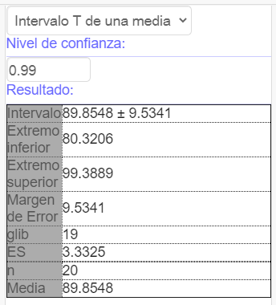
DL
103.768 |  | DL
88.602
73.003 |  | Mean | 89.85475
123.086 |  | Standard Error | 3.3325295244
91.052 |  | Median | 89.8505
92.295 |  | Mode | #N/A
61.675 |  | Standard Deviation | 14.903525107
90.677 |  | Sample Variance | 222.11506062
84.023 |  | Kurtosis | 0.053998161639
76.014 |  | Skewness | 0.2220188652
100.615 |  | Range | 61.411
88.017 |  | Minimum | 61.675
71.21 |  | Maximum | 123.086
82.115 |  | Sum | 1797.095
89.222 |  | Count | 20
102.754 |  | Confidence Level(99.0%) | 9.5341490434
108.579
73.154
106.755
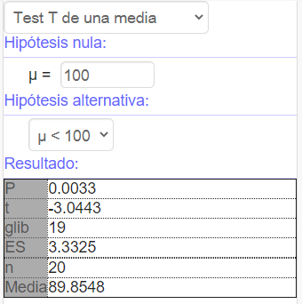
90.479

a) | Parametro de interés |  | µ
 | Hipótesis:
 |  | H_0: | µ >= 100
 |  | H_a: | µ < 100
 | Significancia: | 0.01
 | Estadístico de prueba:
 |  | t: | -3.044
 |  | gl: | 19
 |  | valor-p: | 0.0033
 |  | Rechazar si valor-p <= significancia.
 |  | RECHAZAR
 | Conclusión:
 | Con una significancia de 0.01 podemos RECHAZAR la Ho.

 | Afirmar entonces la Ha, la media es mayor.

b) | Conclusión:
 | Con significancia 0.01 los límites afirman que la lectura DL es menor en los fumadores, siendo entre 80.32 y 99.38.

Problema 4
Conductor | Restrictivos | Preventivos | diff
1 | 824 | 702 | 122
2 | 866 | 725 | 141
3 | 841 | 744 | 97
4 | 770 | 663 | 107
5 | 829 | 792 | 37
6 | 764 | 708 | 56
7 | 857 | 747 | 110
8 | 831 | 685 | 146
9 | 846 | 742 | 104
10 | 759 | 610 | 149

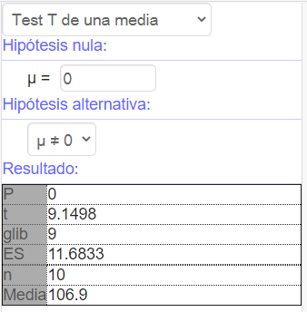
 | Parametro de interés |  | µ_d
 | Hipótesis:
 |  | H_0: | µ_d = 0 | diff
 |  | H_a: | µ_d != 0
 | Significancia: |  | 0.05 | Mean | 106.9
 | Estadístico de prueba: |  |  | Standard Error | 11.683273894
 |  | t: | 9.14 | Median | 108.5
 | Rechazar si: valor-p <= significancia. |  |  | Mode | #N/A
 |  | 0 <= 0.05 |  | Standard Deviation | 36.945756034
 | Conclusión: |  |  | Sample Variance | 1364.9888889
 | Con una significancia de 0.05 se puede rechazar la H_0 y afirmar que sí hay diferencia entre las medias. |  |  | Kurtosis | 0.05087076162
 |  |  |  | Skewness | -0.81762482358
 |  |  |  | Range | 112
 |  |  |  | Minimum | 37
 |  |  |  | Maximum | 149
 |  |  |  | Sum | 1069
 |  |  |  | Count | 10
 |  |  |  | Confidence Level(95.0%) | 26.429401725

